关于新抖data
 | 新抖——抖音全场景AI数据平台。全方位洞察抖音生态， 发掘热门视频、直播，爆款商品及优质账号。有效助力账号运营变现，品牌策略投放。

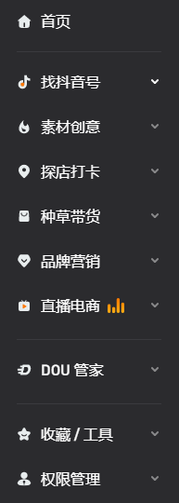
您可登录我们的主页，了解更多。
https://xd.newrank.cn

新抖收录海量的创意素材，从视频、BGM、话题挑战赛到神评论、魔法道具；提供实时电商数据，包含100+细分品类，曝光、销量、淘客等5大评估指标，KOL带货风向等多维度商品排行，还有商品口碑舆情；14个维度、5项排序精准定位目标主播，106项数据指标全面解读主播热度；秒级追踪每场有价值的直播，记录每个上架商品；快捷的抖音号搜索，支持认证信息、数据表现，粉丝画像，内容及带货等多维筛选；快速查找排行榜和MCN机构；助你了解同城POI/KOL，寻找网红打卡地，观察城市DOU势力分布；聚合品牌势能数据，掌握竞品投放，监测品牌传播趋势、热卖爆点。 在新抖，你还可以找到及时更新的情报、深度报道、知识百科、导航、交流社区等。

若您有任何疑问，可直接登录新抖网站(xd.newrank.cn)咨询在线客服，或拨打我们的电话：400-006-6059或发送邮件至：contact@newrank.cn。



新抖服务号
新抖小程序

